Project Charter
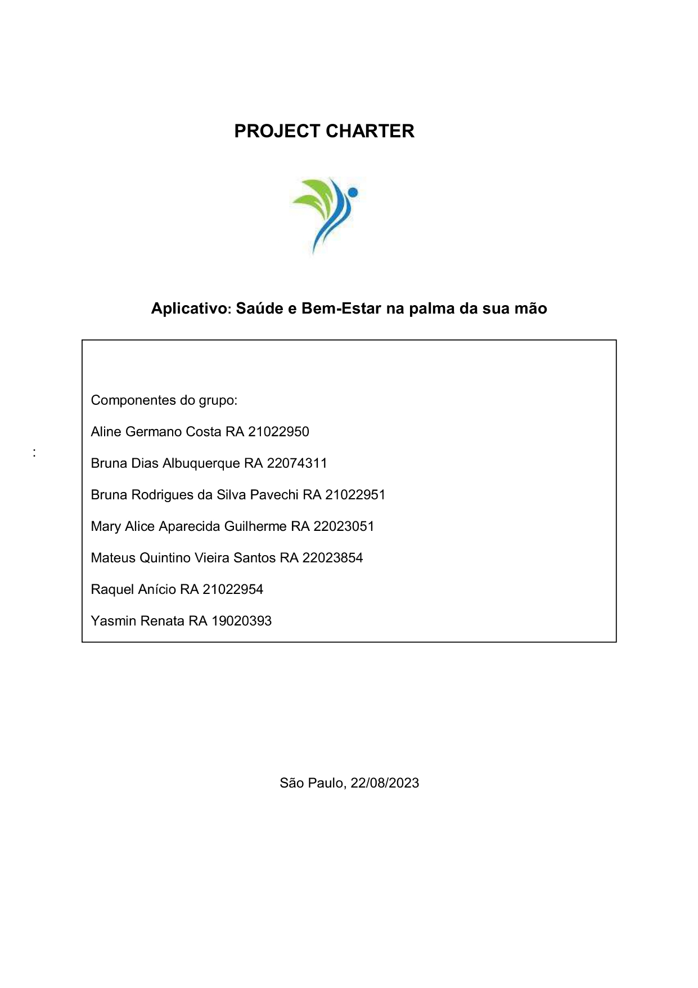

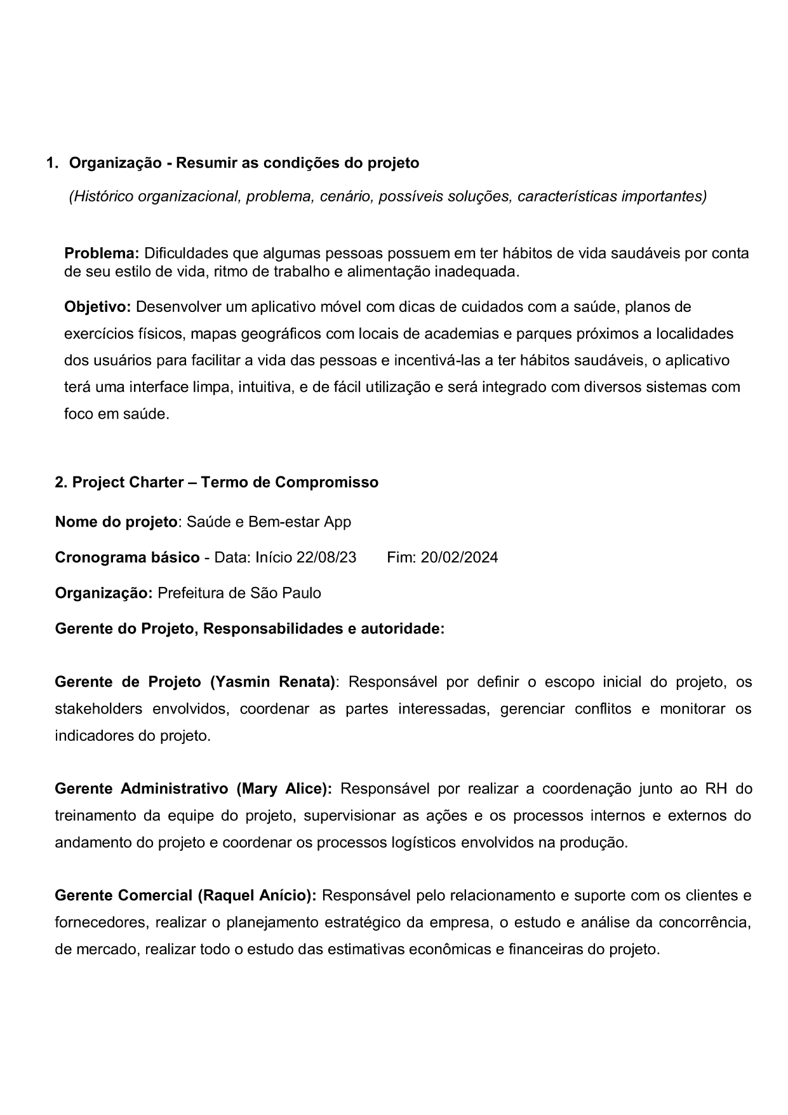

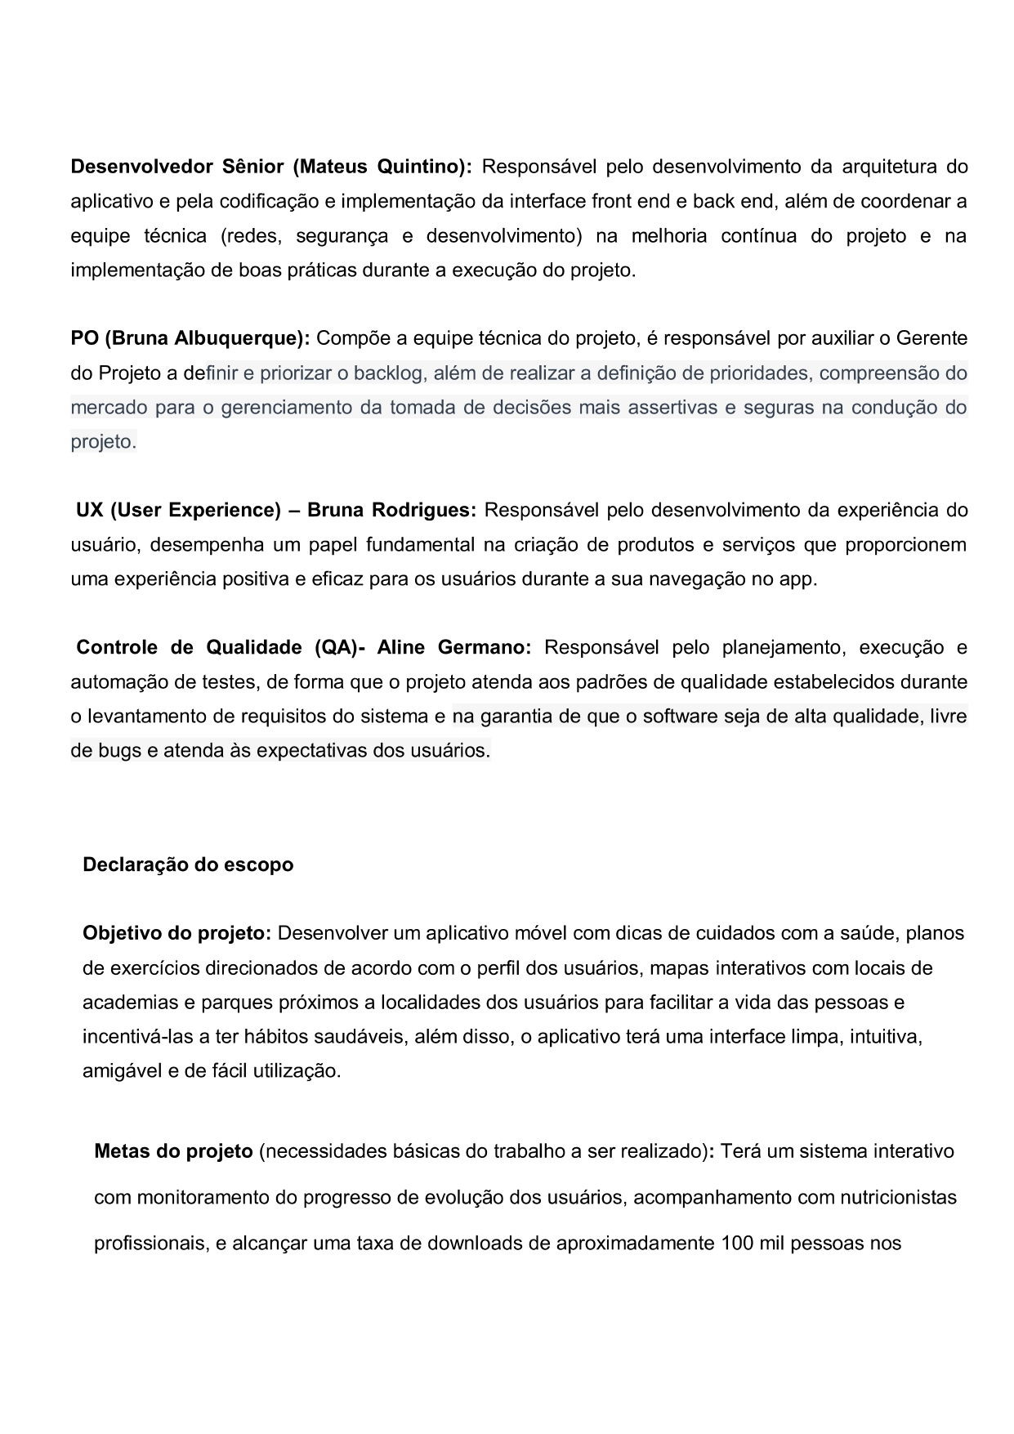

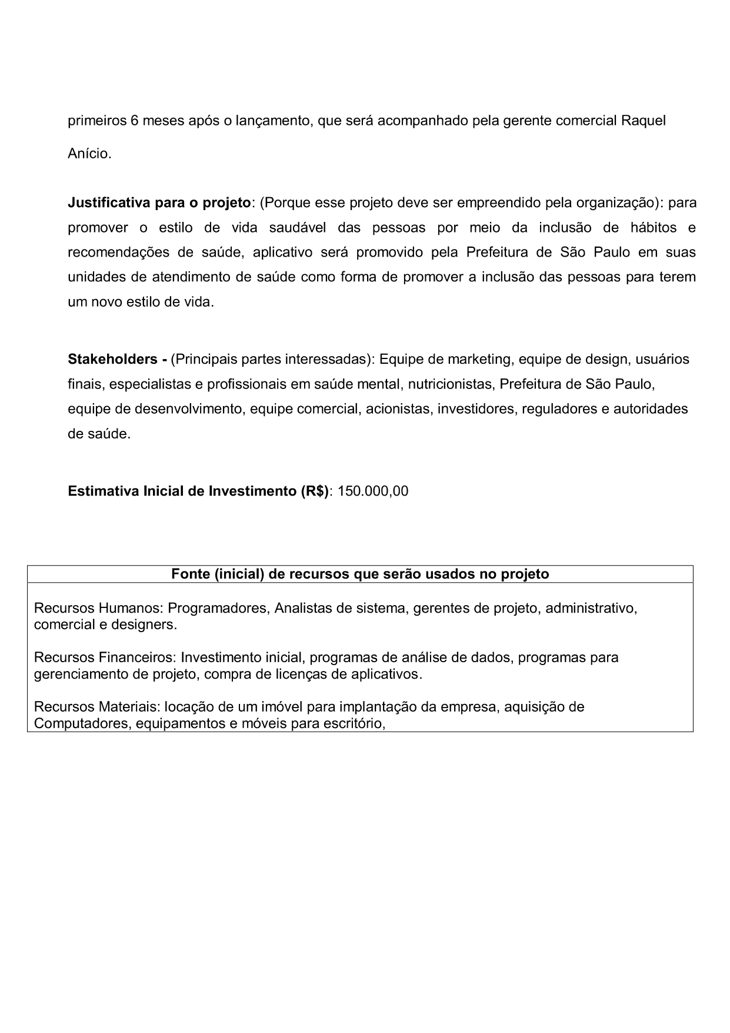

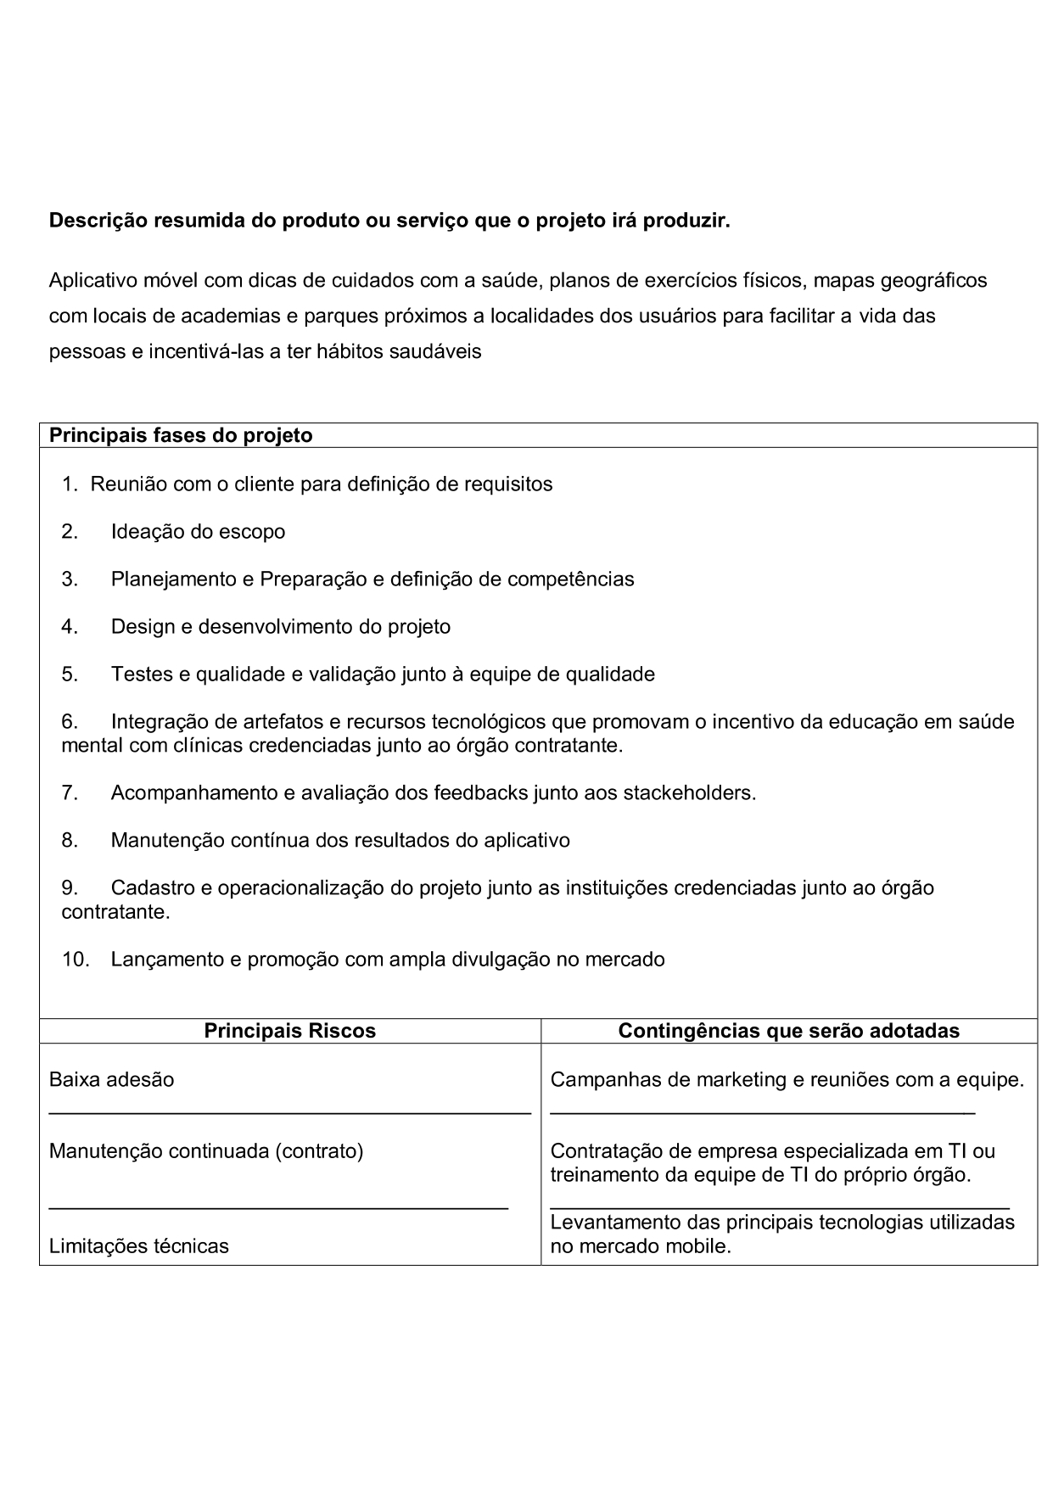

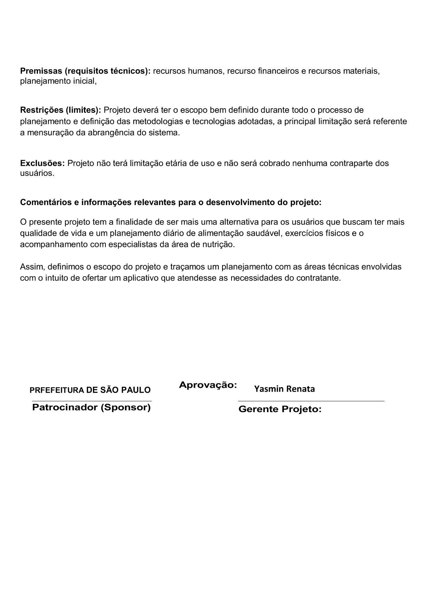

WBS-MACRO-ATIVIDADE


REDE_PERT_CPM
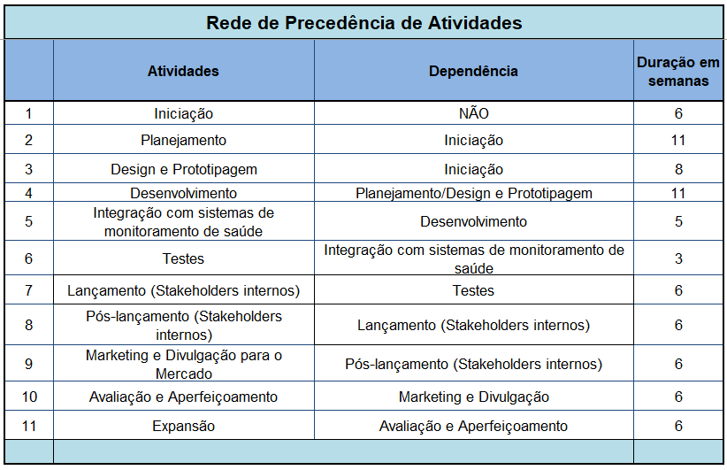

 |  | Saúde e Bem-estar na palma da sua mão

 | DIAGRAMA DE PRECEDÊNCIA (PERT/CPM) DO PROJETO

 | Rede PERT: PDT(ti), UDT(TI) e Folga

2
FOLGA =0
FOLGA =0
FOLGA =0
FOLGA =0
FOLGA =0
FOLGA =0
FOLGA =0
FOLGA =0
FOLGA =0
17
17
FOLGA =0
33
33
42
42
48
48
54
54
0
6
6
PLANEJAMENTO = 11
28
28
5
INTEGRAÇÃO C/ SISTEMAS DE MONITORAMENTO DE SAÚDE = 5
36
36
10
AVALIAÇÃO E APERFEICOAMENTO = 6
EXPANSÃO = 6
60
60
66
66
4
DESENVOLVIMENTO = 11
7
LANÇAMENTO = 6
8
PÓS LANÇAMENTO = 6
9
MARKETING E DIVULGAÇÃO = 6
0
INICIAÇÃO = 6
1
3
6
TESTES = 3
11

DESIGN E PROTOTIPAGEM = 8

14
17

FOLGA =3

OBS: A atividade fictícia ou fantasma é usada para mostrar a dependência entre atividades sem consumir recursos. Também evita que duas ou mais atividades tenham, simultaneamente, o mesmo início e o mesmo fim.

Caminho crítico das atividades: |  | Iniciação, Planejamento, Desenvolvimento, Integração, Testes, Lançamento, Pós-Lançamento, Marketing, Avaliação e Expansão. Ou seja, essas atividades devem seguir o cronograma estabelecido no WBS detalhado e ser acompanhado pelo Gestor do Projeto para que não haja atrasos que comprometam

a entrega do Projeto.

Gráfico -Status
Relação entre Investimento Orçado e Realizado
Períodos | No Período (R$) |  | Acumulado (R$) |  | Desvio (R$) | Desvio %
Mês | Orçado | Realizado | Orçado | Realizado | Diferença dos realizados
0 | 155,000 | 158,109 | 155,000 | 158,109 | 3,109 | 2%
1 | 10,388 | 7,987 | 165,388 | 166,096 | 708 | 0%
2 | 10,305 | 8,708 | 175,694 | 174,805 | -889 | -1%
3 | 7,986 | 9,501 | 183,680 | 184,305 | 626 | 0%
4 | 8,235 | 10,373 | 191,914 | 194,679 | 2,764 | 1%
5 | 9,058 | 11,332 | 200,972 | 206,011 | 5,039 | 3%
6 | 9,964 | 12,388 | 210,936 | 218,398 | 7,462 | 4%
7 | 10,960 | 13,548 | 221,896 | 231,947 | 10,050 | 5%
8 | 12,056 | 14,825 | 233,953 | 246,772 | 12,819 | 5%
9 | 13,262 | 16,230 | 247,215 | 263,002 | 15,787 | 6%
10 | 14,588 | 17,775 | 261,803 | 280,776 | 18,974 | 7%
11 | 16,047 | 19,474 | 277,850 | 300,251 | 22,401 | 8%
12 | 17,652 | 21,344 | 295,501 | 321,594 | 26,093 | 9%
Total | 295,501 | 321,594
Saldo Final | -26,093

Planejamento de RH
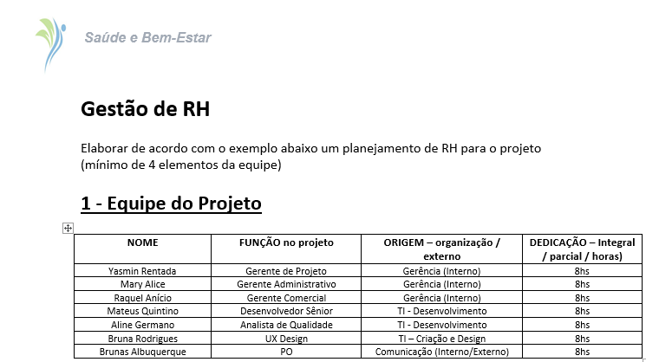

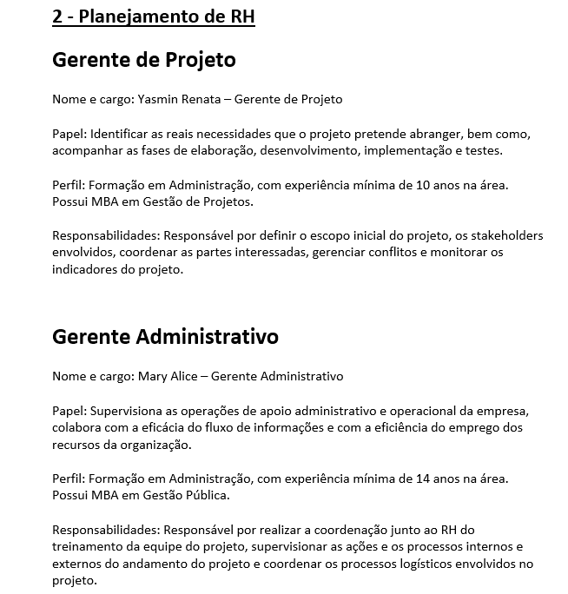

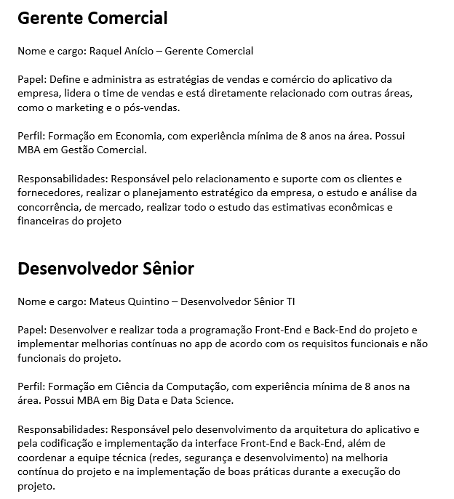

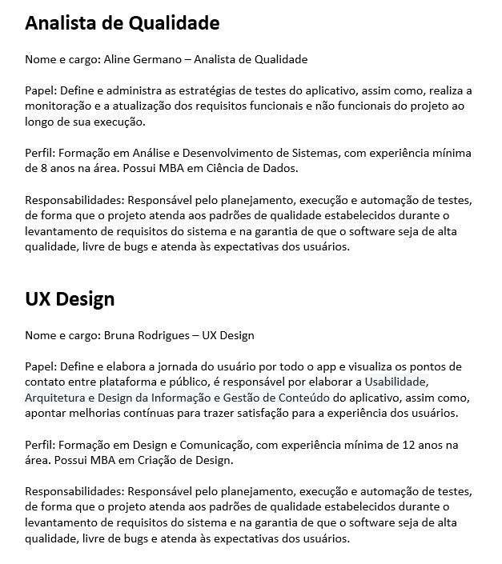

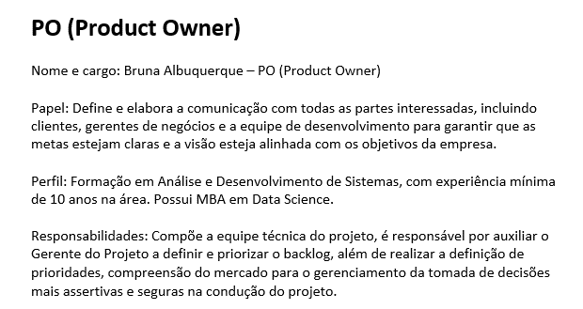

Organograma da Equipe
